Bug Report
Techcareer.net Bootcamp - Bug Report Preparer - Eyüp KARATAY |  | Yüksek => Hemen çözülmesi gerekir. Orta => Kısa süre içerisinde çözülmesi gerekir. Düşük => Çözülmesi zaman alabilir. İş akışını ciddi etkilemez.

Test Case ID | Bug ID | Bug Description | Steps | Expected Result | Actual Result | Severity | Priority | Test Environment | Reported By | Reviewer | Date Reported | Screenshot
S03 | B01 | Quick view yazısının fonksiyonunu yerine getirememesi | 1- İmleç herhangi bir ürünün üzerine getirilir. 2- Ekranda çıkan Quick view yazısına tıklanılır. | Quick view yazısı, fonksiyonunu yerine getirmesi beklenir. | Quick view yazısı, fonksiyonunu yerine getiremez. | Orta | Düşük | Chrome | Eyüp KARATAY | Eyüp KARATAY | 2025-04-09 | 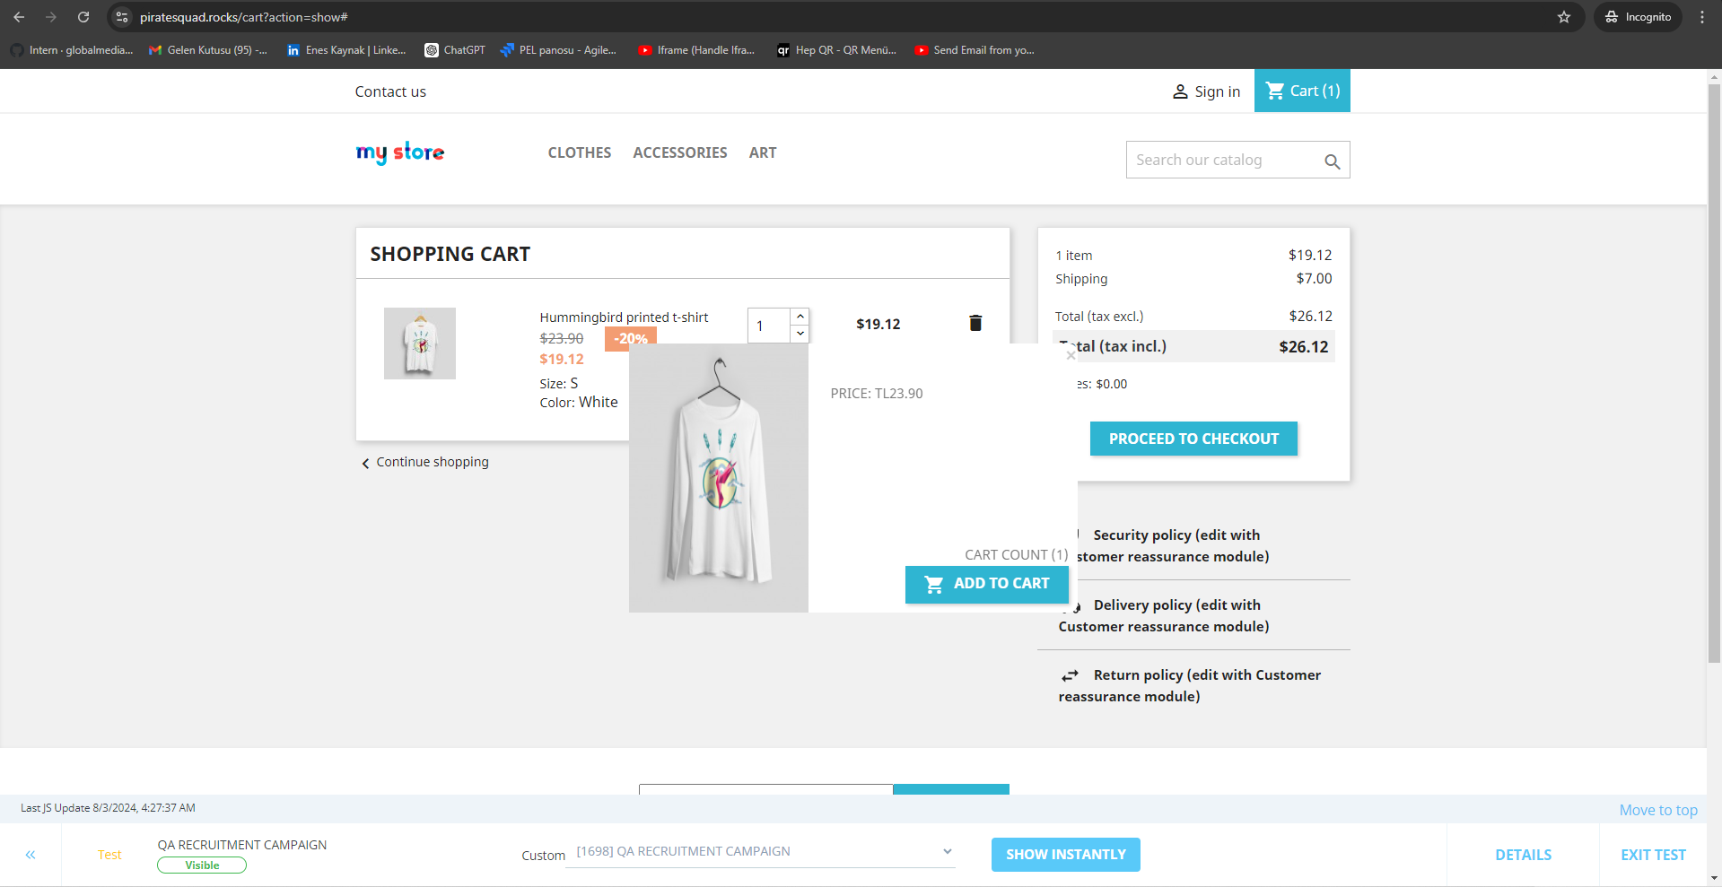 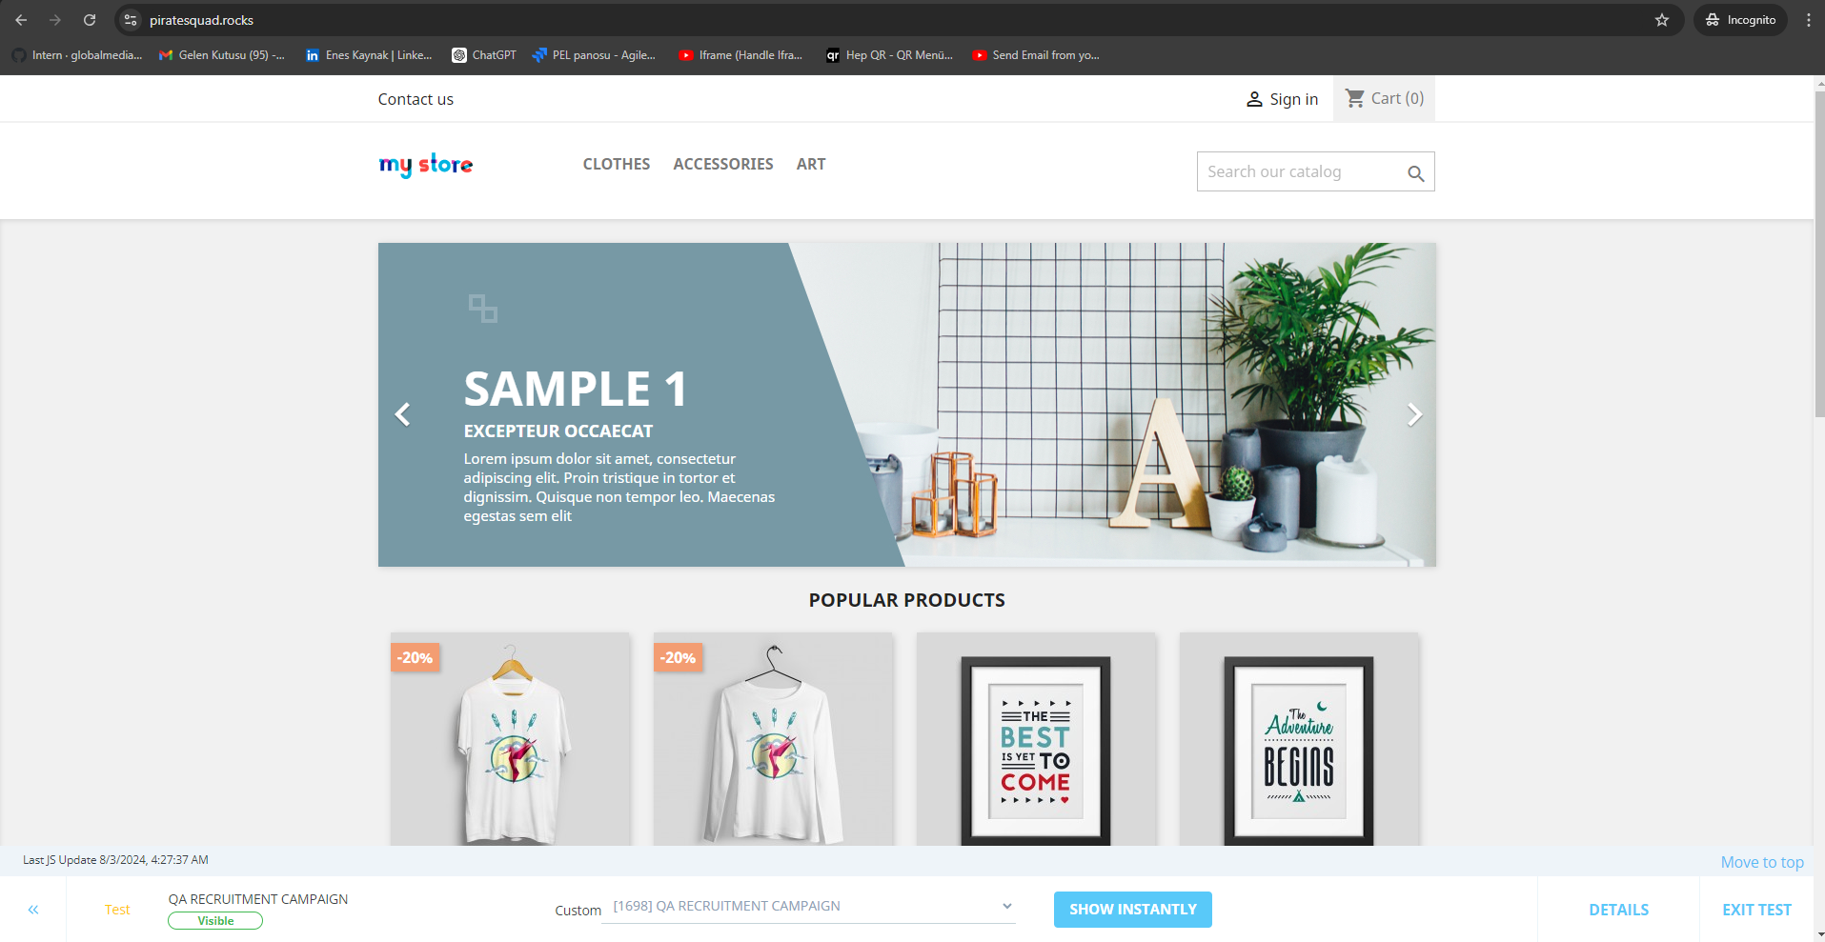 
S04 | B02 | Ürün rengini değiştirememek | 1- Header alanındaki clothes kategorisine tıklanır. 2- Men kategorisine tıklanırlır. 3- Ürüne tıklanır. 4-Siyah renk seçilir | Ürün rengini değiştirebilmek. | Ürün renginin değiştirilemediği görülür. | Orta | Orta | Chrome | Eyüp KARATAY | Eyüp KARATAY | 2025-04-09 | 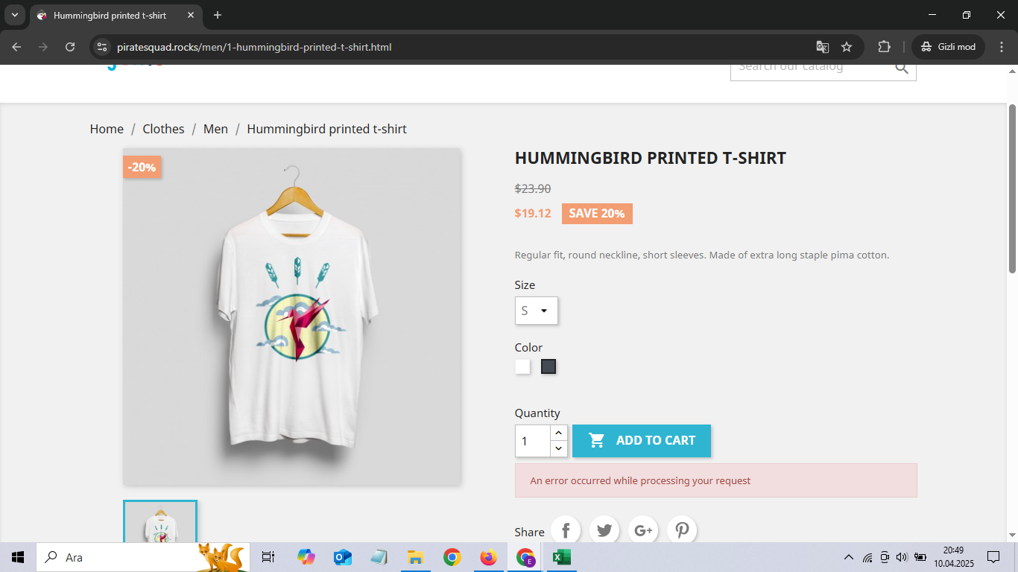
S05 | B03 | Quantity(ürün adedi) kısmına çok büyük rakamlar girilebiliyor | 1- Herhangi bir ürüne tıklanır 2-Ürün adedi input alanına tıklanılır 3- Çok büyük(milyon) sayı yazılır 4-Enter tuşuna tıklanır | Çok büyük rakam girememek | Çok basamaklı rakamlar girilebiliyor. | Orta | Orta | Chrome | Eyüp KARATAY | Eyüp KARATAY | 2025-04-09 | 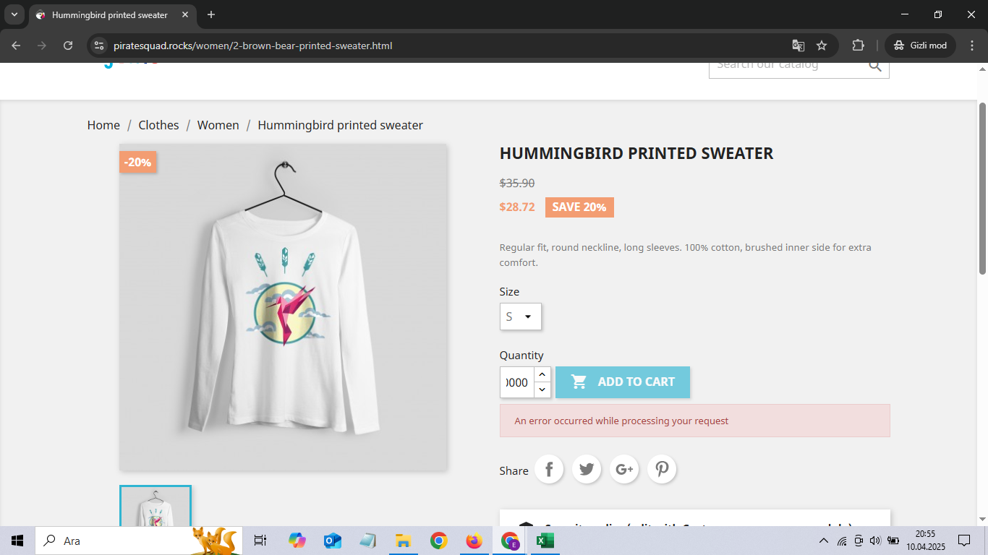
S06 | B04 | Geçersiz adetteki ürün sepete eklenebiliyor | 1- Herhangi bir ürüne tıklanır 2-Ürün adedi input alanına tıklanılır 3- 1000000 yazılır 4-Enter tuşuna tıklanır 5-Add To Cart butonuna tıklanır | Geçersiz adetteki ürünü sepete ekleyememek | Geçersiz adetteki ürün sepete eklenebiliyor | Orta | Orta | Chrome | Eyüp KARATAY | Eyüp KARATAY | 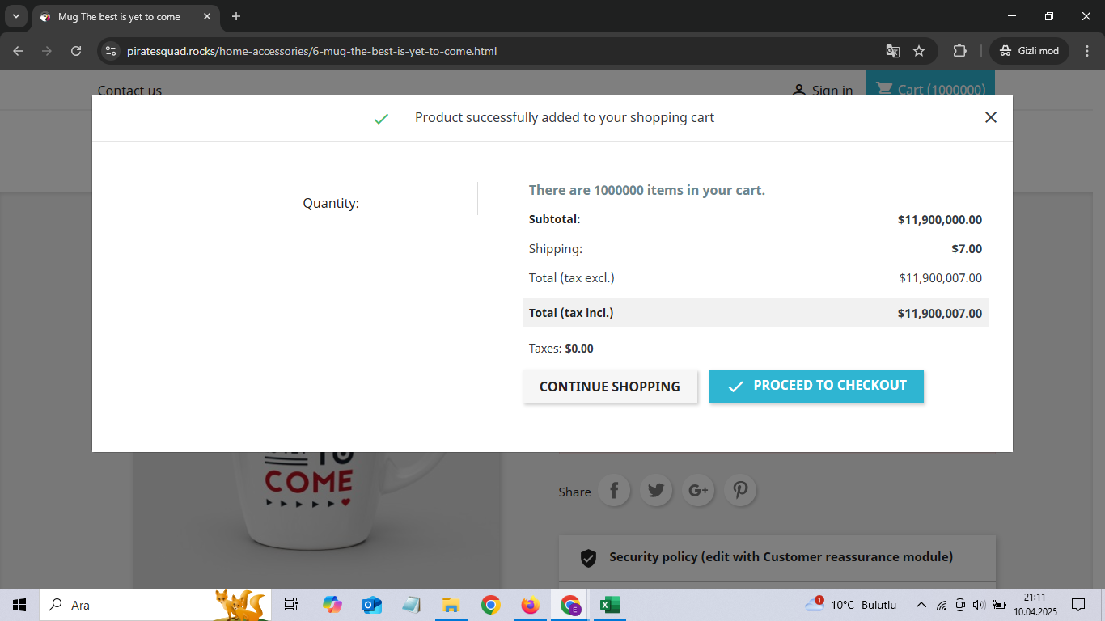 2025-04-09
S07 | B05 | Art kategorisinde filtreleme kontrolü | 1- Art kategorisine tıklanır 2-Filter by kısmında price'ı 9$ yapılır 3-Herhangi bir Dimenson'a tıklanır. | Filtreleme yaptıktan sonra gözükmesi gereken ürünü görüntüleyebilmek | Filtreleme yaptıktan sonra filrelenen özellikte ürün olduğu halde ürünün gözükmemesi | Orta | Orta | Chrome | Eyüp KARATAY | Eyüp KARATAY | 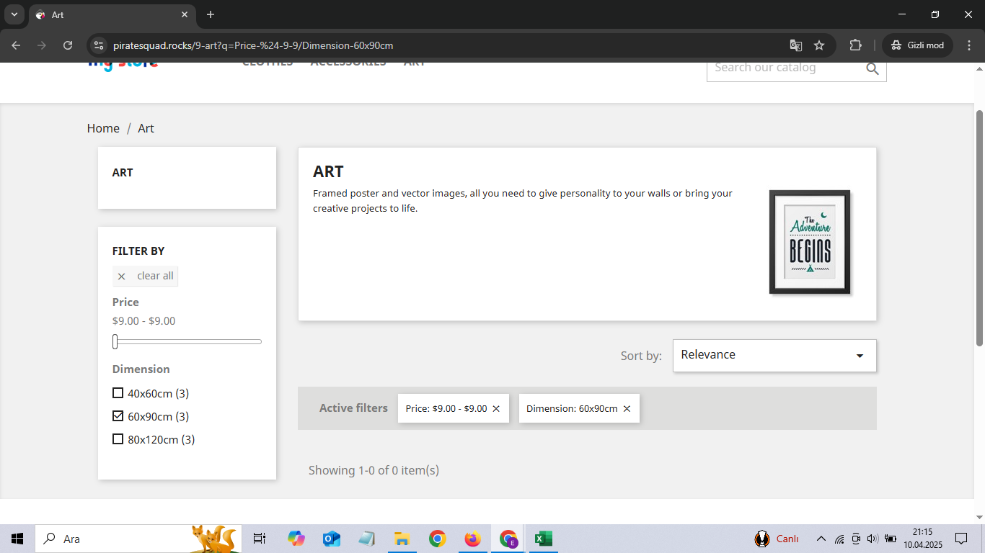 2025-04-09

